Sheet1
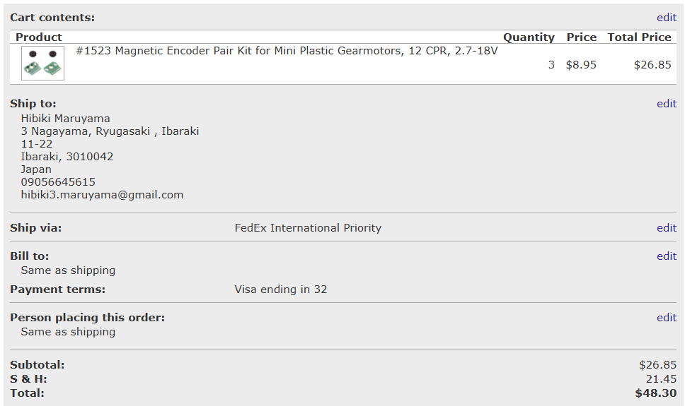
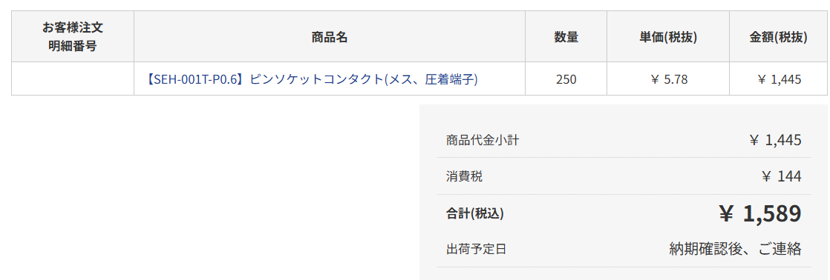
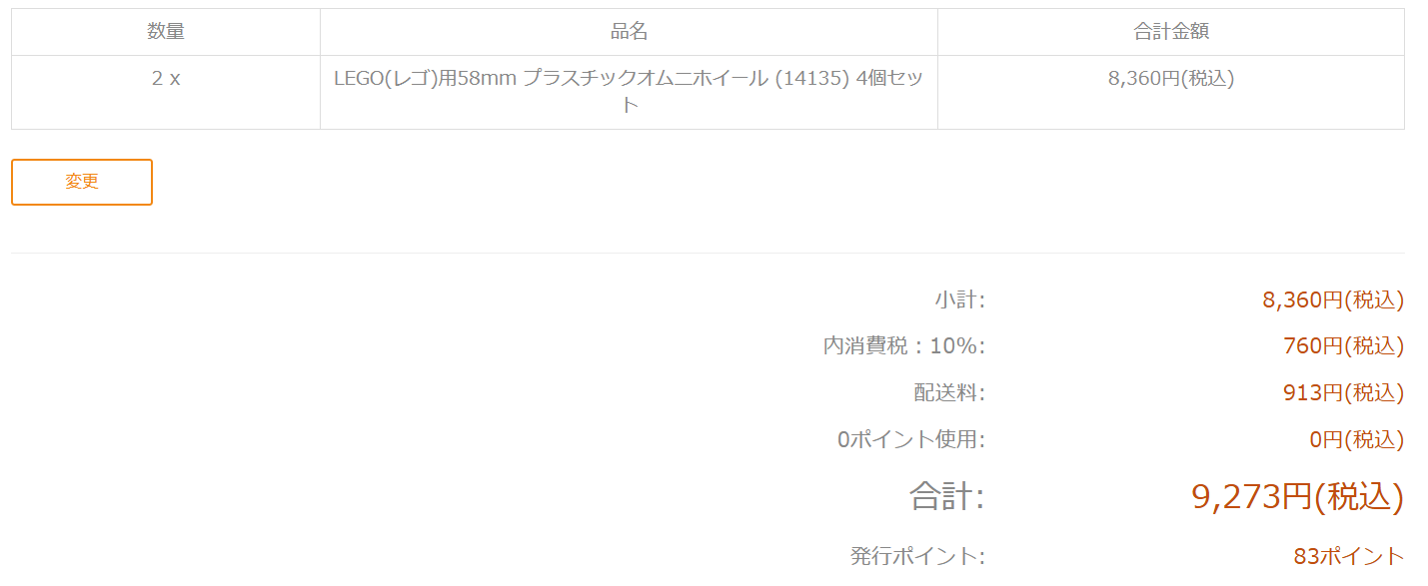
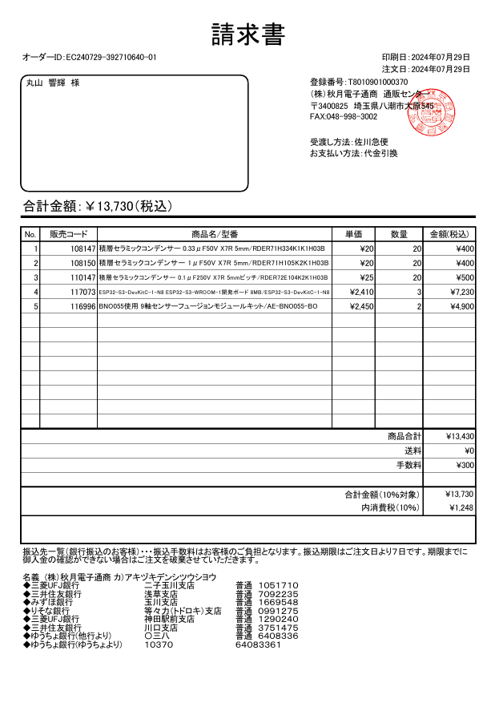
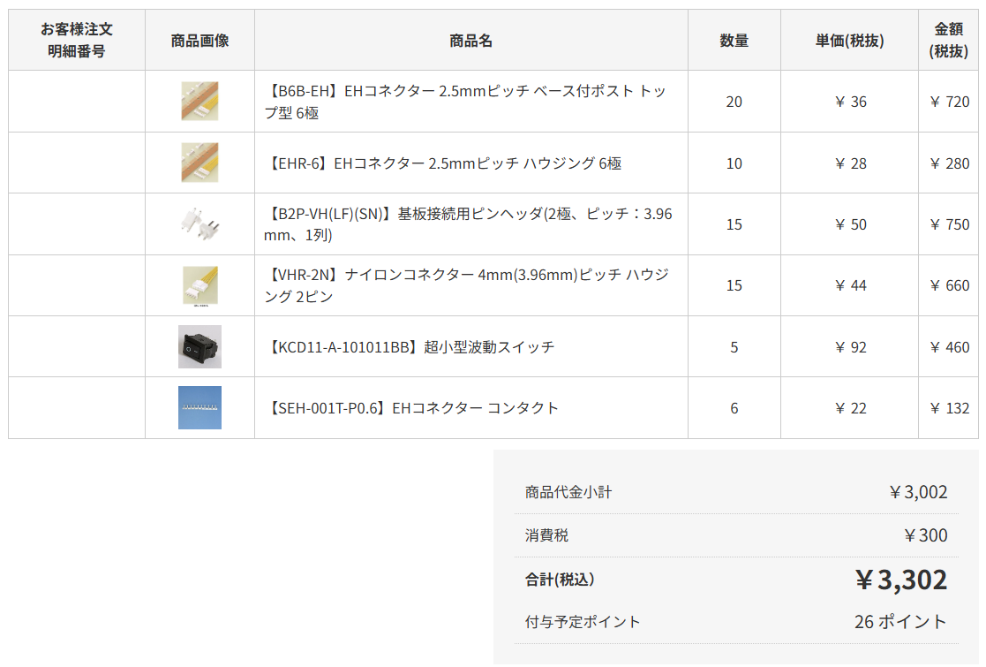
製品名 | url | 値段(税込み） | 個数(4機) | 個数(3機) | 備考 | 計 | 3台の場合
ハード |  |  |  |  |  |  |  | 総計 | 51864
130モーター | GP.486 アトミックチューン2モーター: ミニ四駆｜TAMIYA SHOP ONLINE -タミヤ公式オンラインストア- | 462 | 13 | 9 | ひとつ壊れた | 6006 | 4158 | 3機の場合 | 33697
エンコーダ2個セット | Pololu - Magnetic Encoder Pair Kit for Mini Plastic Gearmotors, 12 CPR, 2.7-18V | 1250 | 4 | 3 | 海外サイト。届くかな | 5000 | 3750
オムニホイール4個セット | LEGO(レゴ)用58mm プラスチックオムニホイール (14135) 4個セット : ロボットショップ / Robot Shop ロボット関連商品の専門店 (vstone.co.jp) | 4180 | 3 | 2 |  | 12540 | 8360 |  | 4668
 |  |  |  |  |  |  |  |  | 7418.88
回路 |  |  |  |  |  |  |  |  | 9273
コンデンサ1u | 積層セラミックコンデンサー 1μF50V X7R 5mm: 受動部品 秋月電子通商-電子部品・ネット通販 (akizukidenshi.com) | 20 | 20 | 20 | なかった | 400 | 400 |  | 13730
0.33u | 積層セラミックコンデンサー 0.33μF50V X7R 5mm: 受動部品 秋月電子通商-電子部品・ネット通販 (akizukidenshi.com) | 20 | 20 | 20 | 一応 | 400 | 400 |  | 3302
0.1u | 積層セラミックコンデンサー 0.1μF250V X7R 5mmピッチ: 受動部品 秋月電子通商-電子部品・ネット通販 (akizukidenshi.com) | 25 | 20 | 20 | 一応 | 500 | 500 | 総計 | 38391.88
BNO055 | BNO055使用 9軸センサーフュージョンモジュールキット: 計測器・センサー・ロガー 秋月電子通商-電子部品・ネット通販 (akizukidenshi.com) | 2450 | 3 | 2 |  | 7350 | 4900
drv8833ボード 5個セット | Amazon.co.jp: RUIZHI DRV8833 5個セット モータードライバー モジュール 1.5A 2チャンネル DCギヤモータドライバコントローラ ボード : 産業・研究開発用品 | 869 | 2 | 1 | 7個手持ち、計16個必要 | 1738 | 869
EHコネクタオス | EHコネクター 2.5mmピッチ ベース付ポスト トップ型 6極 B6B-EH 日本圧着端子製造製｜電子部品・半導体通販のマルツ (marutsu.co.jp) | 39 | 30 | 20 | 結構壊れる。最低32。手持ち30 | 1170 | 780
EHコネクタメス | EHコネクター 2.5mmピッチ ハウジング 6極 EHR-6 日本圧着端子製造製｜電子部品・半導体通販のマルツ (marutsu.co.jp) | 30 | 15 | 10 | あんま壊れない | 450 | 300
VHコネクタオス | 基板接続用ピンヘッダ(2極、ピッチ：3.96mm、1列) B2P-VH(LF)(SN) 日本圧着端子製造製｜電子部品・半導体通販のマルツ (marutsu.co.jp) | 55 | 15 | 15 |  | 825 | 825
VHコネクタメス | ナイロンコネクター 4mm(3.96mm)ピッチ ハウジング 2ピン VHR-2N 日本圧着端子製造製｜電子部品・半導体通販のマルツ (marutsu.co.jp) | 48 | 15 | 15 |  | 720 | 720
スイッチ | 超小型波動スイッチ KCD11-A-101011BB GB製｜電子部品・半導体通販のマルツ (marutsu.co.jp) | 101 | 5 | 5 |  | 505 | 505

ソフト
esp32 s3 devkitC | ESP32-S3-DevKitC-1-N8 ESP32-S3-WROOM-1開発ボード 8MB: 開発ツール・ボード 秋月電子通商-電子部品・ネット通販 (akizukidenshi.com) | 2410 | 4 | 3 | 3つでもいいがひとつ予備 | 9640 | 7230
raspberrypi 3 A+ | Raspberry Pi 3 Model A+ (ラズベリーパイスリーモデルエープラス): 開発ツール・ボード 秋月電子通商-電子部品・ネット通販 (akizukidenshi.com) | 4620 | 1 | 0 | おそらくA+でも動作する | 4620 | 0

